关系图
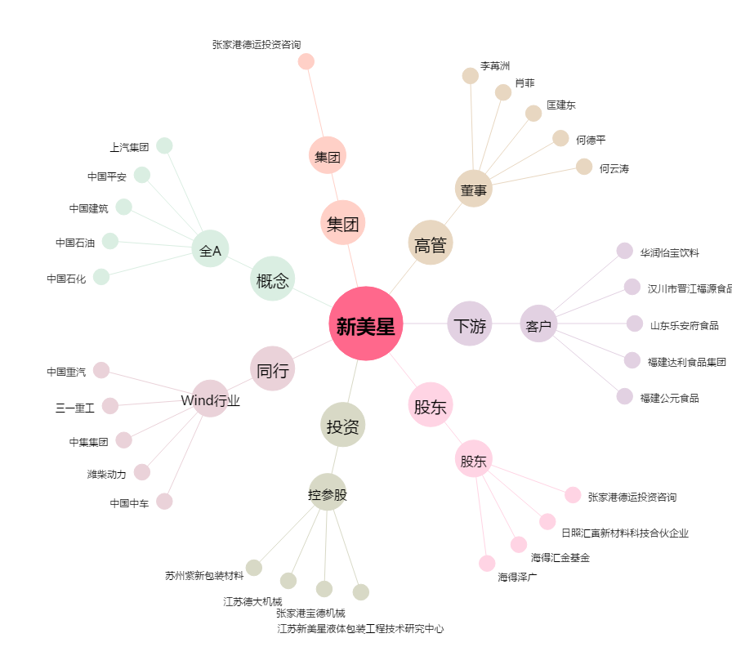
新美星[300509.SZ] - 关系概览图

